EIT_SWISS_CALCULS_MOYENNES
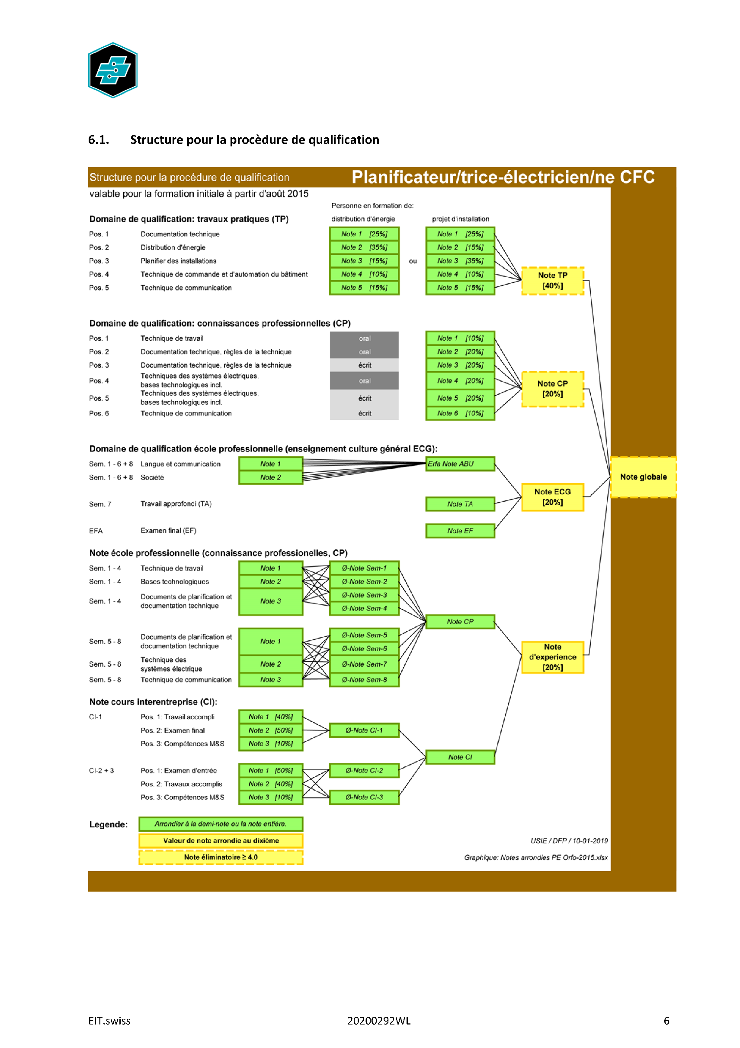
EIT.SWISS PQ PELE

